입찰리스트
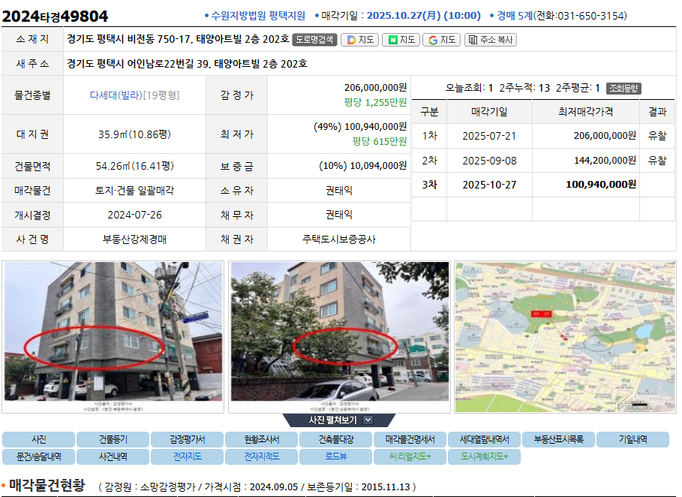
분류 | 구분 | 내용
개요 | 법원 | 창원지방 |  | 개인 | 법인
 | 지원 | 통영 |  | 1. 기일입찰표 | 1. 기일입찰표
 | 경매번호 | 2024타경2243 |  | 2. 위임장 | 2. 위임장 | 1 | 카페입찰등록 업로드 | 입찰표 사진
 | 물건번호 |  |  | 3. 인감 3개월이내, 6개월 이내면 해당계에 반드시 문의 | 3. 법인사업자등록증 | 2 | MJ 경매 단톡방
 | 입찰일자 | 2025년10월20일 |  | 4. 보증금 | 4. 등기사항전부증명서 |  | 낙찰: 영수증 사진업로드
입찰 | 입찰가 | 73,900,000 |  |  | 5. 보증금 |  | 패찰: 패찰알림
 | 보증금 | 7,208,500 |  |  | * 법인등록증은 법인번호 확인 용도
 | 진행비 |  | 전자확인서=> | 위임장 도장을 사인으로 대체,인감X 나머지 동일 | 불가
 | 회원명 | 임준희
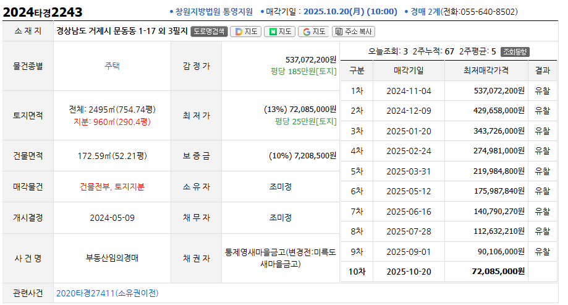
서류 기한안내 | 서류제출 서류/기한 | 20251017 오후 3시
 | 보증금송금기한 | 20251017 오후 1시
 | 보증금 입금 계좌 | 국민은행 07430204036633 이정우
개인 | 입찰명의성명 | 임준희
 | 본인직업 | 회사원
 | 본인주민등록번호 | 920408-1114428
 | 본인전화번호 | 010-8295-0129
 | 본인주소 | 경상남도 창원시 마산합포구 월영남5길 23(월영동)
 | 본인계좌/보증금반환 | 본인계좌
전자본인서명 확인서발급 | 전자본인서명 확인서 발급 방법 | https://www.youtube.com/watch?v=S2xVZjJeQd0&t=14s
 | 전자서명본인확인서용도 | 창원지방법원 통영지원 2024타경2243 대리입찰
 | 수임자 성명 | 이정우
 | 수임자 주소 | 부산시 부산진구 전포대로 280 한성시티빌 1303호
 | 수요법원 | 창원지방법원 통영지원
 | 제출 방법 | PDF 파일 다운로드 후 저에게 보내주세요
 | 전사서명 유의사항 | 전자서명 본신확인서 발급시 물건이 1개이상이면 물건번호별로 따로신청해야 됩니다.
법인 | 법인성명 | 법인성명
 | 법인사업자번호 | 법인사업자번호
 | 법인등록번호 | 법인등록번호
 | 법인주소 | 법인주소
 | 법인계좌/보증금반환 | 법인계좌
대리인 (수임자) | 대리인성명 | 이정우
 | 대리인직업 | 회사원
 | 대리인주민등록번호 | 780126-1851627
 | 대리인전화번호 | 010-4238-7781
 | 대리인주소 | 부산시 부산진구 전포대로 280 한성시티빌 1303호
 | 대리인계좌번호 | 국민은행 07430204036633 이정우

분류 | 구분 | 내용
입찰서류 | 개인 | 1. 기일입찰표
 |  | 2. 보증금
 |  | 3. 위임장 (도장, 인감과 확인 필)
 |  | 4. 인감 (3~6개월)
 |  | * 위임장, 인감은 전자서명으로 대체 가능
 | 법인 | 1. 기일입찰표
 |  | 2. 보증금
 |  | 2. 위임장 (도장, 인감 확인 필)
 |  | 3. 법인인감 (3~6개월)
 |  | 4. 법인등기사항 전부 명세서

